見本（物品用）
令和8年度 果報庭（かふうなぁ）エントリーシート/物品用
※全項目記載必須。記載内容はカタログ・提案シート・選定委員会資料に使用。商品画像は鮮明な画像の貼付をお願い致します。
企業情報 | 出品カテゴリー | 伝統工芸 |  |  |  |  | 商品①
 | 企業名 | （例）株式会社●●●● |  | ふりがな | （例）かぶしきがいしゃ●●●● |  | 商品名 | （例）●●●●シャンプー |  | 商材画像 ※写真・イラスト等

 | 代表者名 | （例）代表取締役 ●● ●● |  | ふりがな | （例）だいひょうとりしまりやく ●●●● |  | 内容量／外寸・重量 | 300ml/H150×W60×D60mm/重量350g
 | 所在地 | （例）沖縄県●●市●●1-2-3 ●●ビル2階 |  |  |  |  | 県産品素材/沖縄らしさ | (例)県産●●（ハイビスカス、月桃など素材名を記載）
 | 電話番号（会社代表番号） | （例）098-●●●-●●●● ※担当者番号ではなく会社代表番号 |  |  |  |  | 納期設定 | あり | なし
 | ホームページ | （例）URL:https://www.●●●●.co.jp |  |  |  |  | 製造数設定 | あり | 下限：100個／ 上限：500個・月
 | 担当者 連絡先 | 部署名 | （例）営業部 | 役職・担当者名 | （ふりがな）（例）えいぎょうぶちょう ●●●● |  | 使用期限 | （例）製造後18ヶ月
 |  | TEL（携帯or 直通等） | 098-●●●-●●●● |  | （例）営業部長 ●●●● |  | 希望小売価格(税込) | (例)1,500円(税込）
 |  | Email | （例）●●●●＠●●●●.co.jp |  |  |  | SDGs関連 | 持続可能な観光（サステナブルツーリズム）に関連する商品・サービス・体験を提供
 | 従業員数・売上高 | 従業員数 | （例）１２名 | 年間売上高 | （例）5,000万円 ※直近年度実績 |  | 商品の強み | (例）一貫生産で品質が安定 ※20文字程度で記載
 | ポップアップ(短期催事）可否 | 可能 | 販売員あり | 販売員なし | 不可能
 | 審査会・コンテスト受賞歴 | あり | 県内 | 県外 | なし |  | 商品②
 | 受賞ありの場合（西暦/名称） | （例）2024年/●●コンテスト金賞 |  |  |  |  | 商品名 | （例）●●ピアス |  | 商材画像 ※写真・イラスト等
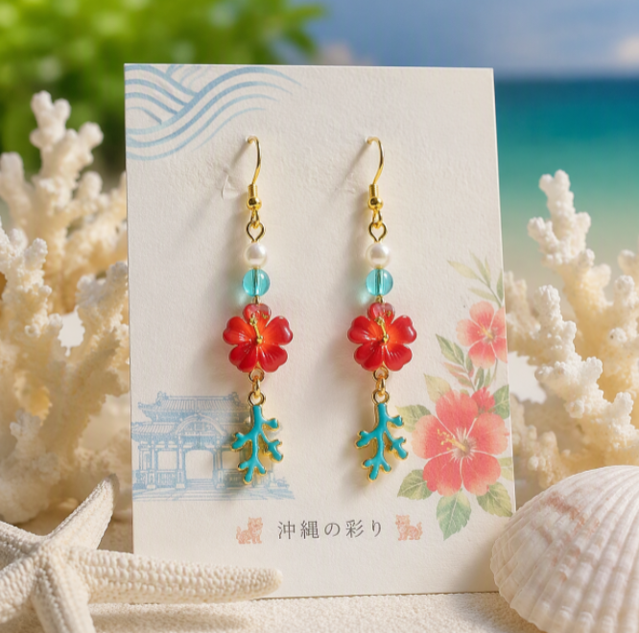
取引情報 | 顧客メインターゲット | （例）40代女性・子育て世帯/富裕層観光客/ホテル・小売バイヤー |  |  |  |  | 内容量／外寸・重量 | （例）サイズ(mm) 縦45×横42×高さ4 重さ12g(両耳) 材料：SV950
 | BtoB取引実績 | あり | なし | 卸：小売 の割合 |  | 7:03:00 | 県産品素材/沖縄らしさ | （例）●●のモチーフを使用したデザインピアス
 | 主な取引先 (事業者名) ※複数記載可 | 県内 | (例)●●百貨店、●●ホテル売店、県内土産店 |  |  |  | 納期設定 | あり | なし
 |  |  | (例)●●百貨店、●●ホテル売店、県内土産店 |  | 定番 | 短期催事 | 製造数設定 | あり | 下限：10個／ 上限：50個・月
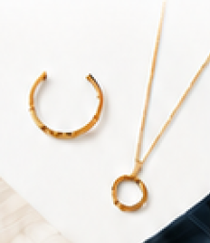
 |  | 県外 | （例）●●空港土産店、●●百貨店、自社ＥＣ |  |  |  | 使用期限 | （例）なし ※修理対応可能
 |  |  | （例）●●空港土産店、●●百貨店、自社ＥＣ |  | 定番 | 短期催事 | 希望小売価格(税込) | (例)10,000円(税込）
 | 当社の強み （例：品質管理,地域資源活用,独自製法 リピート率等） ※カタログ記載のため1行20文字 以内で記入 | ①（例）品質管理：HACCP認証取得。全ロットで検査を実施。 |  |  |  |  | SDGs関連 | 人や社会、環境に配慮した素材・製造工程・包装を採用
 |  | ②（例）独自製法：伝統の●●製法で香味を最大化 |  |  |  |  | 商品の強み | （例）沖縄らしいオリジナルデザインで１点物 ※20文字程度で記載
 |  | ③（例）ＤＸ活用：受注～出荷を自動化し、リードタイム２日を実現
 | PRポイント ※カタログ記載のため30字以内で記入 | （例）沖縄の恵みを毎日の食卓へ届けます ※30文字程度・語尾は「です・ます調」で記載。
 |  |  |  |  |  |  | 商品③
経験 | 商品展示会参加経験の有無 | あり | 県内 | 県外 | なし |  | 商品名 | （例）●●● 720ml(ギフト仕様） |  | 商材画像 ※写真・イラスト等
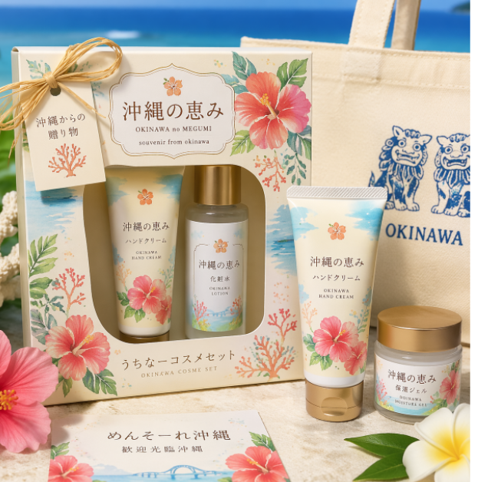
 | ありの場合（商品展示会名） | （例）2024年●●展示会 ※複数記載可 |  |  |  |  | 内容量／外寸・重量 | （例）720ml／H280×W80×D80mm
 | 営業・商談経験の有無 | あり | 回数： 12 回 ／ 成約： 3件 |  |  | なし | 県産品素材/沖縄らしさ | （例）県産●●
事前確認事項 | 果報庭への参加経験 | あり | 回数： 2回目 |  |  | 初めて | 納期設定 | あり | なし
 |  | 事務局との連絡・調整、バイヤーからの質問に応答できる体制あり【必須】 |  |  |  |  | 製造数設定 | あり | 下限：50個 ／ 上限：100個
 |  | 開催中・開催後アンケート・ヒアリング（3回程度）に対応【必須】 |  |  |  |  | 使用期限 | （例）常温で無期限（開栓後は１年推奨）
 |  | スキルアップセミナー（R8年10月7日（水）予定）への参加【必須】 |  |  |  |  | 希望小売価格(税込) | （例）4,500円（税込）
 |  | バイヤー企業訪問による出展事業者とバイヤーの意見交換会（R8年10〜12月 ）への参加【必須】 |  |  |  |  | SDGs関連 | 持続可能な観光（サステナブルツーリズム）に関連する商品・サービス・体験を提供
 |  | 果報庭開催日（R9年1月19日（火）予定）に出展可能【必須】 |  |  |  |  | 商品の強み | （例）原料となる●●は自社農園で有機栽培 ※20文字程度で記載
 | 商工会・商工会議所 | この募集をどこで知りましたか？（商工会・商工会議所、よろず支援拠点、HP、友人・知人、SNS等）
備考 | （例)取引条件・アレルギー表示・保管条件・関連商品など

 |  |  |  |  |  |  |  |  |  |  | リスト
 |  |  |  |  |  |  |  |  |  |  | 商工会・商工会議所
 |  |  |  |  |  |  |  |  |  |  | よろず支援拠点
 |  |  |  |  |  |  |  |  |  |  | 金融機関
 |  |  |  |  |  |  |  |  |  |  | 行政機関（国･県･市町村）
 |  |  |  |  |  |  |  |  |  |  | 事務局からの案内
 |  |  |  |  |  |  |  |  |  |  | 果報庭HP
 |  |  |  |  |  |  |  |  |  |  | SNS
 |  |  |  |  |  |  |  |  |  |  | 友人･知人からの紹介
 |  |  |  |  |  |  |  |  |  |  | その他

見本（サービス用）
令和8年度 果報庭（かふうなぁ）エントリーシート/サービス用
※全項目記載必須。記載内容はカタログ・提案シート・選定委員会資料に使用。商品画像は鮮明な画像の貼付をお願い致します。
企業情報 | 出品カテゴリー | アクティビティ・サービス |  |  |  |  | サービス ①
 | 企業名 | （例）株式会社●●●● |  | ふりがな | （例）かぶしきがいしゃ●●●● |  | サービス名 | （例）●●体験ツアー（1泊2日） |  | 商材画像 ※写真・イラスト等

 | 代表者名 | （例）代表取締役 ●● ●● |  | ふりがな | （例）だいひょうとりしまりやく ●●●● |  | 内容（時間・人数・実施内容） | （例）ガイド1名／最少6名〜最大12名／所要8時間
 | 所在地 | （例）沖縄県●●市●●1-2-3 ●●ビル2階 |  |  |  |  | 対応エリア | （例）●●市・●●村一帯（ホテル送迎あり）
 | 電話番号（会社代表番号） | （例）098-●●●-●●●● ※担当者番号ではなく会社代表番号 |  |  |  |  | 実施時期・季節設定 | あり | なし
 | ホームページ | （例）URL:https://www.●●●●.co.jp |  |  |  |  | 実施枠数設定 | あり | 1回： 10名 ／ 上限： 20枠
 | 担当者 連絡先 | 部署名 | （例）営業部 | 役職・担当者名 | （ふりがな）（例）えいぎょうぶちょう ●●●● |  | 有効期限 | （例）予約後6ヶ月以内に催行
 |  | TEL（携帯or 直通等） | 098-●●●-●●●● |  | （例）営業部長 ●●●● |  | 希望料金（税込） | （例）16,000円/名（税込）
 |  | Email | （例）●●●●＠●●●●.co.jp |  |  |  | SDGs関連 | 循環型経済（サーキュラーエコノミー）に資する商品・サービスを提供
 | 従業員数・売上高 | 従業員数 | （例）１２名 | 年間売上高 | （例）5,000万円 ※直近年度実績 |  | サービスの強み | （例）地域住民ガイドの少人数制 ※20文字程度で記載
 | ポップアップ(短期催事）可否 | 可能 | 販売員あり | 販売員なし | 不可能
 | 審査会・コンテスト受賞歴 | あり | 県内 | 県外 | なし |  | サービス ②
 | 受賞ありの場合（西暦/名称） | （例）2024年/●●コンテスト金賞 |  |  |  |  | サービス名 | （例）●●体験ツアー（1泊2日） |  | 商材画像 ※写真・イラスト等
取引情報 | 顧客メインターゲット | （例）40代女性・子育て世帯/富裕層観光客/ホテル・小売バイヤー |  |  |  |  | 内容（時間・人数・実施内容） | （例）ガイド1名／最少6名〜最大12名／所要8時間
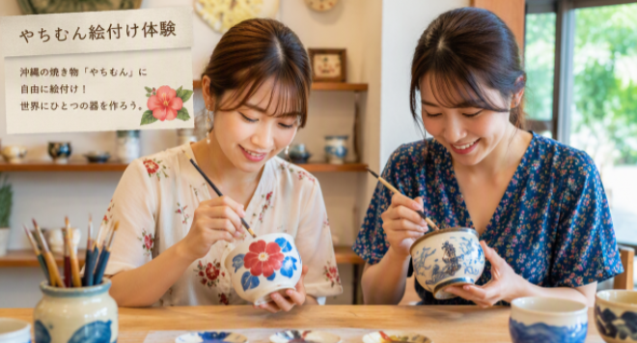
 | BtoB取引実績 | あり | なし |  |  |  | 対応エリア | （例）●●市・●●村一帯（ホテル送迎あり）
 | 主な取引先 (事業者名) ※複数記載可 | 県内 | (例)●●百貨店、●●ホテル、観光体験施設●●、その他スポット取引（約●社） |  |  |  | 実施時期・季節設定 | あり | なし
 |  |  |  |  | 定番 | 短期催事 | 実施枠数設定 | あり | 1回： 10名 ／ 上限： 20枠
 |  | 県外 | (例)●●百貨店、●●ホテル、観光体験施設●●、その他スポット取引（約●社） |  |  |  | 有効期限 | （例）予約後6ヶ月以内に催行
 |  |  |  |  | 定番 | 短期催事 | 希望料金（税込） | （例）16,000円/名（税込）
 | 当社の強み （例：サービス,地域貢献, リピート率等） ※カタログ記載のため1行20文字 以内で記入 | ①（例）沖縄の伝統文化や自然をテーマにした●●体験を提供。 |  |  |  |  | SDGs関連 | 持続可能な観光（サステナブルツーリズム）に関連する商品・サービス・体験を提供
 |  | ②（例）ホテルや施設のテーマ、イベントに多様なカスタマイズ対応 |  |  |  |  | サービスの強み | （例）通訳対応で海外客も安心 ※20文字程度で記載
 |  | ③（例）地元高齢者や●●施設と連携し、地域雇用と技能継承に貢献。
 | PRポイント ※カタログ記載のため30字以内で記入 | （例）沖縄の伝統文化を●●へ届けます ※30文字程度・語尾は「です・ます調」で記載。
 |  |  |  |  |  |  | サービス ③
経験 | 商品展示会参加経験の有無 | あり | 県内 | 県外 | なし |  | サービス名 | （例）●●体験ツアー（1泊2日） |  | 商材画像 ※写真・イラスト等
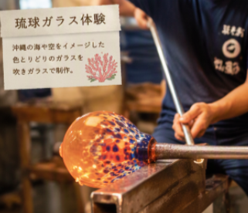
 | ありの場合（商品展示会名） | （例）2024年●●展示会 ※複数記載可 |  |  |  |  | 内容（時間・人数・実施内容） | （例）ガイド1名／最少6名〜最大12名／所要8時間
 | 営業・商談経験の有無 | あり | 回数： 12 回 ／ 成約： 3件 |  |  | なし | 対応エリア | （例）●●市・●●村一帯（ホテル送迎あり）
事前確認事項 | 果報庭への参加経験 | あり | 回数： 2回目 |  |  | 初めて | 実施時期・季節設定 | あり | なし
 |  | 事務局との連絡・調整、バイヤーからの質問に応答できる体制あり【必須】 |  |  |  |  | 実施枠数設定 | あり | 1回： 10名 ／ 上限： 20枠
 |  | 開催中・開催後アンケート・ヒアリング（3回程度）に対応【必須】 |  |  |  |  | 有効期限 | （例）予約後6ヶ月以内に催行
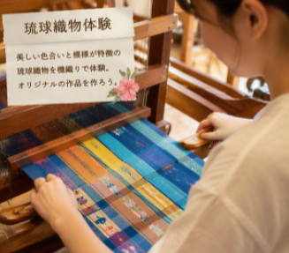
 |  | スキルアップセミナー（R8年10月7日（水）予定）への参加【必須】 |  |  |  |  | 希望料金（税込） | （例）16,000円/名（税込）
 |  | バイヤー企業訪問による出展事業者とバイヤーの意見交換会（R8年10〜12月 ）への参加【必須】 |  |  |  |  | SDGs関連 | 持続可能な観光（サステナブルツーリズム）に関連する商品・サービス・体験を提供
 |  | 果報庭開催日（R9年1月19日（火）予定）に出展可能【必須】 |  |  |  |  | サービスの強み | （例）専門家監修の貸切プログラム ※20文字程度で記載
 | 商工会・商工会議所 | この募集をどこで知りましたか？（商工会・商工会議所、よろず支援拠点、HP、友人・知人、SNS等）
備考 | （例)キャンセルポリシー・言語対応・バリアフリー対応など

エントリーシート（物品用）
・製造業（スキンケア・ヘアケア、グッズ、伝統工芸
品、アクセサリー・衣類）
・小売業（上記同様）
・卸売業（上記同様）
など物品を取り扱う事業者は
本シートに記入をお願い致します。
令和8年度 果報庭（かふうなぁ）エントリーシート/物品用
※全項目記載必須。記載内容はカタログ・提案シート・選定委員会資料に使用。商品画像は鮮明な画像の貼付をお願い致します。
企業情報 | 出品カテゴリー |  |  |  |  |  | 商品①
 | 企業名 |  |  | ふりがな |  |  | 商品名 |  |  | 商材画像 ※写真・イラスト等
 | 代表者名 |  |  | ふりがな |  |  | 内容量／外寸・重量
 | 所在地 |  |  |  |  |  | 県産品素材/沖縄らしさ
 | 電話番号（会社代表番号） |  |  |  |  |  | 納期設定 | あり | なし
 | ホームページ | URL: |  |  |  |  | 製造数設定 | あり | 下限： ／ 上限：
 | 担当者 連絡先 | 部署名 |  | 役職・担当者名 | （ふりがな） |  | 使用期限
 |  | TEL（携帯or 直通等） |  |  |  |  | 希望小売価格(税込)
 |  | Email |  |  |  |  | SDGs関連
 | 従業員数・売上高 | 従業員数 |  | 年間売上高 |  |  | 商品の強み
 | ポップアップ(短期催事）可否 | 可能 | 販売員あり | 販売員なし | 不可能
 | 審査会・コンテスト受賞歴 | あり | 県内 | 県外 | なし |  | 商品②
 | 受賞ありの場合（西暦/名称） |  |  |  |  |  | 商品名 |  |  | 商材画像 ※写真・イラスト等
取引情報 | 顧客メインターゲット |  |  |  |  |  | 内容量／外寸・重量
 | BtoB取引実績 | あり | なし | 卸：小売 の割合 |  |  | 県産品素材/沖縄らしさ
 | 主な取引先 (事業者名) ※複数記載可 | 県内 |  |  |  |  | 納期設定 | あり | なし
 |  |  |  |  | 定番 | 短期催事 | 製造数設定 | あり | 下限： ／ 上限：
 |  | 県外 |  |  |  |  | 使用期限
 |  |  |  |  | 定番 | 短期催事 | 希望小売価格(税込)
 | 当社の強み （例：品質管理,地域資源活用,独自製法 リピート率等） ※カタログ記載のため1行20文字 以内で記入 | ① |  |  |  |  | SDGs関連
 |  | ② |  |  |  |  | 商品の強み
 |  | ③
 | PRポイント ※カタログ記載のため30字以内で記入
 |  |  |  |  |  |  | 商品③
経験 | 商品展示会参加経験の有無 | あり | 県内 | 県外 | なし |  | 商品名 |  |  | 商材画像 ※写真・イラスト等
 | ありの場合（商品展示会名） |  |  |  |  |  | 内容量／外寸・重量
 | 営業・商談経験の有無 | あり | 回数： 回 ／ 成約： 件 |  |  | なし | 県産品素材/沖縄らしさ
事前確認事項 | 果報庭への参加経験 | あり | 回数： 回目 |  |  | 初めて | 納期設定 | あり | なし
 |  | 事務局との連絡・調整、バイヤーからの質問に応答できる体制あり【必須】 |  |  |  |  | 製造数設定 | あり | 下限： ／ 上限：
 |  | 開催中・開催後アンケート・ヒアリング（3回程度）に対応【必須】 |  |  |  |  | 使用期限
 |  | スキルアップセミナー（R8年10月7日（水）予定）への参加【必須】 |  |  |  |  | 希望小売価格(税込)
 |  | バイヤー企業訪問による出展事業者とバイヤーの意見交換会（R8年10〜12月 ）への参加【必須】 |  |  |  |  | SDGs関連
 |  | 果報庭開催日（R9年1月19日（火）予定）に出展可能【必須】 |  |  |  |  | 商品の強み
 |  | この募集をどこで知りましたか？（商工会・商工会議所、よろず支援拠点、HP、友人・知人、SNS等）
備考

エントリーシート（サービス用）
・サービス業（内装・外装・空間、アクティビティ・サービス）などのサービスを取り扱う事業者は本シートに記入をお願い致します。
令和8年度 果報庭（かふうなぁ）エントリーシート/サービス用
※全項目記載必須。記載内容はカタログ・提案シート・選定委員会資料に使用。商品画像は鮮明な画像の貼付をお願い致します。
企業情報 | 出品カテゴリー |  |  |  |  |  | サービス ①
 | 企業名 |  |  | ふりがな |  |  | サービス名 |  |  | 商材画像 ※写真・イラスト等
 | 代表者名 |  |  | ふりがな |  |  | 内容（時間・人数・実施内容）
 | 所在地 |  |  |  |  |  | 対応エリア
 | 電話番号（会社代表番号） |  |  |  |  |  | 実施時期・季節設定 | あり | なし
 | ホームページ | URL: |  |  |  |  | 実施枠数設定 | あり | 1回： 名 ／ 上限： 枠
 | 担当者 連絡先 | 部署名 |  | 役職・担当者名 | （ふりがな） |  | 有効期限
 |  | TEL（携帯or 直通等） |  |  |  |  | 希望料金（税込）
 |  | Email |  |  |  |  | SDGs関連
 | 従業員数・売上高 | 従業員数 |  | 年間売上高 |  |  | サービスの強み
 | ポップアップ(短期催事）可否 | 可能 | 販売員あり | 販売員なし | 不可能
 | 審査会・コンテスト受賞歴 | あり | 県内 | 県外 | なし |  | サービス ②
 | 受賞ありの場合（西暦/名称） |  |  |  |  |  | サービス名 |  |  | 商材画像 ※写真・イラスト等
取引情報 | 顧客メインターゲット |  |  |  |  |  | 内容（時間・人数・実施内容）
 | BtoB取引実績 | あり | なし |  |  |  | 対応エリア
 | 主な取引先 (事業者名) ※複数記載可 | 県内 |  |  |  |  | 実施時期・季節設定 | あり | なし
 |  |  |  |  | 定番 | 短期催事 | 実施枠数設定 | あり | 1回： 名 ／ 上限： 枠
 |  | 県外 |  |  |  |  | 有効期限
 |  |  |  |  | 定番 | 短期催事 | 希望料金（税込）
 | 当社の強み （例：サービス,地域貢献, リピート率等） ※カタログ記載のため1行20文字 以内で記入 | ① |  |  |  |  | SDGs関連
 |  | ② |  |  |  |  | サービスの強み
 |  | ③
 | PRポイント ※カタログ記載のため30字以内で記入
 |  |  |  |  |  |  | サービス ③
経験 | 商品展示会参加経験の有無 | あり | 県内 | 県外 | なし |  | サービス名 |  |  | 商材画像 ※写真・イラスト等
 | ありの場合（商品展示会名） |  |  |  |  |  | 内容（時間・人数・実施内容）
 | 営業・商談経験の有無 | あり | 回数： 回 ／ 成約： 件 |  |  | なし | 対応エリア
事前確認事項 | 果報庭への参加経験 | あり | 回数： 回目 |  |  | 初めて | 実施時期・季節設定 | あり | なし
 |  | 事務局との連絡・調整、バイヤーからの質問に応答できる体制あり【必須】 |  |  |  |  | 実施枠数設定 | あり | 1回： 名 ／ 上限： 枠
 |  | 開催中・開催後アンケート・ヒアリング（3回程度）に対応【必須】 |  |  |  |  | 有効期限
 |  | スキルアップセミナー（R8年10月7日（水）予定）への参加【必須】 |  |  |  |  | 希望料金（税込）
 |  | バイヤー企業訪問による出展事業者とバイヤーの意見交換会（R8年10〜12月 ）への参加【必須】 |  |  |  |  | SDGs関連
 |  | 果報庭開催日（R9年1月19日（火）予定）に出展可能【必須】 |  |  |  |  | サービスの強み
 |  | この募集をどこで知りましたか？（商工会・商工会議所、よろず支援拠点、HP、友人・知人、SNS等）
備考

エントリーシート（併用）
・製造業（スキンケア・ヘアケア、グッズ、伝統工芸
品、アクセサリー・衣類）
・小売業（上記同様）
・卸売業（上記同様）
・サービス業（内装・外装・空間、アクティビティ・サービス）など物品とサービス両方を取り扱う事業者は本シートに記入をお願い致します。
令和8年度 果報庭（かふうなぁ）エントリーシート/併用（物品・サービス）
※全項目記載必須。記載内容はカタログ・提案シート・選定委員会資料に使用。商品画像は鮮明な画像の貼付をお願い致します。
企業情報 | 出品カテゴリー |  |  |  |  |  | 商品・サービス ①（物品）
 | 企業名 |  |  | ふりがな |  |  | 商品名 |  |  | 商材画像 ※写真・イラスト等
 | 代表者名 |  |  | ふりがな |  |  | 内容量／外寸・重量
 | 所在地 |  |  |  |  |  | 県産品素材/沖縄らしさ
 | 電話番号（会社代表番号） |  |  |  |  |  | 納期設定 | あり | なし
 | ホームページ | URL: |  |  |  |  | 製造数設定 | あり | 下限： ／ 上限：
 | 担当者 連絡先 | 部署名 |  | 役職・担当者名 | （ふりがな） |  | 使用期限
 |  | TEL（携帯or 直通等） |  |  |  |  | 希望小売価格(税込)
 |  | Email |  |  |  |  | SDGs関連
 | 従業員数・売上高 | 従業員数 |  | 年間売上高 |  |  | 商品の強み
 | ポップアップ(短期催事）可否 | 可能 | 販売員あり | 販売員なし | 不可能
 | 審査会・コンテスト受賞歴 | あり | 県内 | 県外 | なし |  | 商品・サービス ②（物品）
 | 受賞ありの場合（西暦/名称） |  |  |  |  |  | 商品名 |  |  | 商材画像 ※写真・イラスト等
取引情報 | 顧客メインターゲット |  |  |  |  |  | 内容量／外寸・重量
 | BtoB取引実績 | あり | なし | 卸：小売 の割合 |  |  | 県産品素材/沖縄らしさ
 | 主な取引先 (事業者名) ※複数記載可 | 県内 |  |  |  |  | 納期設定 | あり | なし
 |  |  |  |  | 定番 | 短期催事 | 製造数設定 | あり | 下限： ／ 上限：
 |  | 県外 |  |  |  |  | 使用期限
 |  |  |  |  | 定番 | 短期催事 | 希望小売価格(税込)
 | 当社の強み （例：品質管理,地域資源活用,独自製法 リピート率等） ※カタログ記載のため1行20文字 以内で記入 | ① |  |  |  |  | SDGs関連
 |  | ② |  |  |  |  | 商品の強み
 |  | ③
 | PRポイント ※カタログ記載のため30字以内で記入
 |  |  |  |  |  |  | 商品・サービス ③（サービス）
経験 | 商品展示会参加経験の有無 | あり | 県内 | 県外 | なし |  | サービス名 |  |  | 商材画像 ※写真・イラスト等
 | ありの場合（商品展示会名） |  |  |  |  |  | 内容（時間・人数・実施内容）
 | 営業・商談経験の有無 | あり | 回数： 回 ／ 成約： 件 |  |  | なし | 対応エリア
事前確認事項 | 果報庭への参加経験 | あり | 回数： 回目 |  |  | 初めて | 実施時期・季節設定 | あり | なし
 |  | 事務局との連絡・調整、バイヤーからの質問に応答できる体制あり【必須】 |  |  |  |  | 実施枠数設定 | あり | 1回： 名 ／ 上限： 枠
 |  | 開催中・開催後アンケート・ヒアリング（3回程度）に対応【必須】 |  |  |  |  | 有効期限
 |  | スキルアップセミナー（R8年10月7日（水）予定）への参加【必須】 |  |  |  |  | 希望料金（税込）
 |  | バイヤー企業訪問による出展事業者とバイヤーの意見交換会（R8年10〜12月 ）への参加【必須】 |  |  |  |  | SDGs関連
 |  | 果報庭開催日（R9年1月19日（火）予定）に出展可能【必須】 |  |  |  |  | サービスの強み
 |  | この募集をどこで知りましたか？（商工会・商工会議所、よろず支援拠点、HP、友人・知人、SNS等）
備考

